상품제안서
페니체 원형 가죽마우스패드 | 상품코드: S26858

 |  |  |  |  |  |  | 02-713-8555 | www.synergygift.co.kr
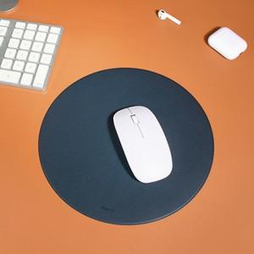 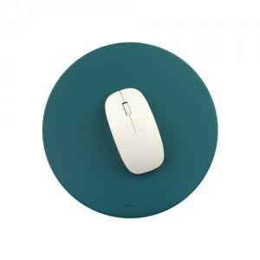

【상세/제작정보】 | <p><span style="font-size: 12pt;">* 100개 이하 제작 불가 / 색상별 MOQ 100개​</span></p><p><span style="font-size: 12pt;">* 주문 생산 시스템으로 100개 기준 납기일 약 2주 소요 (영업일 기준, 수량이 늘수록 납기일 ↑)</span></p><p><span style="font-size: 12pt;">​* 기본 박인쇄 사이즈 40X20mm 이내 / 사이즈 초과 및 인쇄면 추가시 비용별도문의</span></p>

【인쇄/포장옵션】 | 불박, 금박 / OPP(비닐)

【공급단가】 | 수량 | 100~ | 300~ | 500~ | 1,000~ | 3,000~
*VAT별도 | 단가 | 4,940원 | 4,860원 | 4,750원 | 4,560원 | 4,370원

【상품 URL】 | https://www.synergygift.co.kr:443/src/goods_detail.php?gdno=26858

